Signalr
 |  | #REF!
 |  | #REF! | Pds

Nhan notify mail co file attach
 | Se tra ve list url cac file attach da upload len server khi nhan duoc mail co file attach

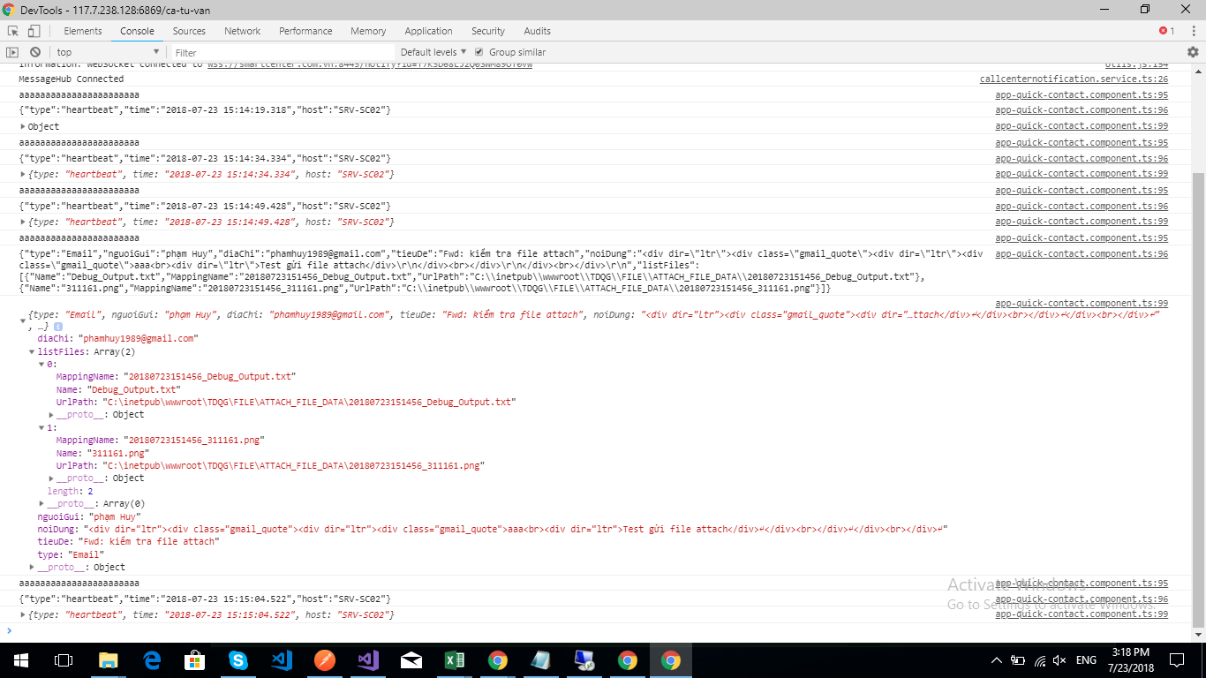

Notify Call center
Notify Gmail

